Revision history
接入型OTN设备南向接口YANG模型修改记录表

讨论时间 | 2019年8月23日上午
参与厂家 | 中国移动，中国信通院，华为，中兴，瑞斯康达，烽火
问题编号 | 相关yang文件 | 问题描述 | 提出厂家 | 是否采纳 | 修改结果 | 是否提交Github | Github 更新时间
1 | acc-eos.yang | 删掉pg-name字段，因在output的container connection中已经包含pg-id | 华为 | 采纳 | 已修改 | 是 | 2019-08-23
2 | acc-otn.yang | 删除odu-ptp-map-info-pac | 华为 | 采纳 | 已修改 | 是
3 | acc-otn.yang | 删除container create-component，因其中的pg-name已在container connection包含的pg-id中体现 | 华为 | 采纳 | 已修改 | 是
4 | acc-sdh.yang | 删除pg-name，原因同1 | 华为 | 采纳 | 已修改 | 是
5 | acc-devm.yang | 增加rpc get-managed-element-time，获取被管网元时间 | 华为 | 待定 | 下个版本讨论确定 | 否
6 | acc-otn.yang | 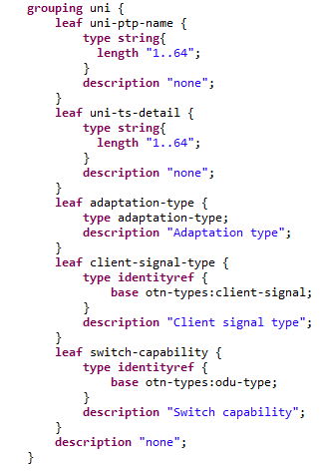 新增grouping uni | 华为 | 待定 | 下个版本讨论确定 | 否
7 | acc-otn.yang | 删除grouping nni中的leaf client-signal-type | 华为 | 待定 | 下个版本讨论确定 | 否
8 | acc-otn.yang | 将grouping client-side-nni修改为client-side-uni，且client-side-uni uses grouping uni | 华为 | 待定 | 下个版本讨论确定 | 否
9 | acc-conn | 增加adaptation-mode | 电信 |  |  |  | 2020.2.12
10 | acc-eth | 移除service-mapping-mode改名为 | 电信
 | ethMappingPac内参数改为只读
 | 1.grouping nni里属性去掉必选 2.sdh-mapping-pac单独提出来加augment 3vlan-type去掉必选
 | 1.ethMappingPac and sdhMappingPac不再受when限制 2.修改ethMappingPac支持EoOEoS多能力上报
 | 修改ftpVlanSpec并非只针对EVPL，对于其它可选
 | ftp-vlan-spec move back to acc-eth and add after nni
 | 1fix double '==' bug; 2 layerprotocolname of ftp,ctp should config true
 | 1.move simple struct from eth,eos,otn to connection
 | 1.add for NNI2NNI 2.add supportedLayerProtocolName for PTP
 | 1.performance add key 2.remote-ptp change to leaf-list 3pir is not mandatory
 | 1.remove useless description 2.add adaptation-mode in acc-con and remove service-mapping-mode in eth because cause deadlock if sdh uses eth

